記入方法
自分史（ライフラインチャート）の記入方法

 | ↓③指数（出来事の評価点）を入力 | ↓②自分に合わせて修正します |  | ↓①ここに生まれ年を入れます
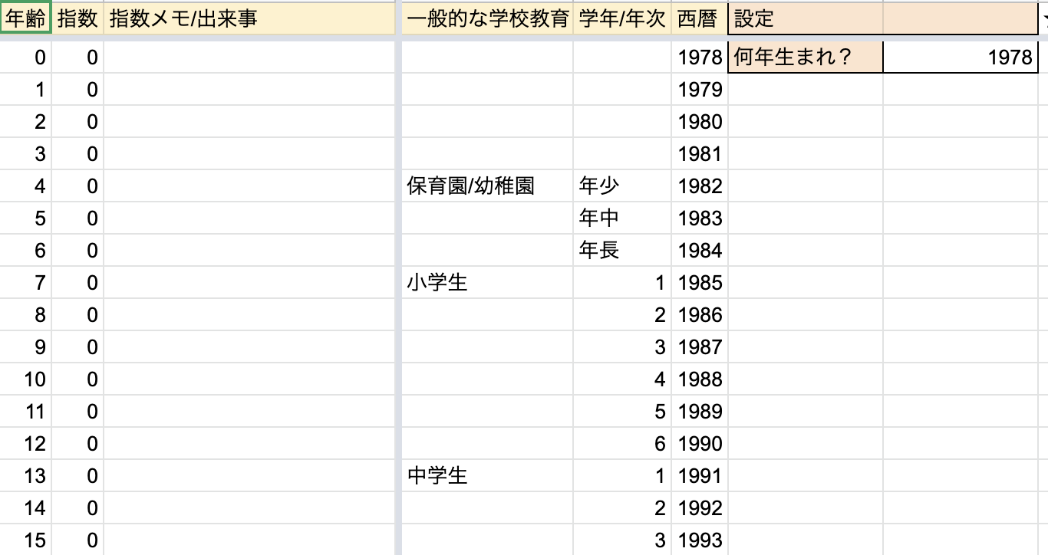

 | ④指数に合わせてグラフが描画されます
 | 特に印象的なタイミングは、吹き出しで、どんな時期、何があった、を記すと分かりやすくなります
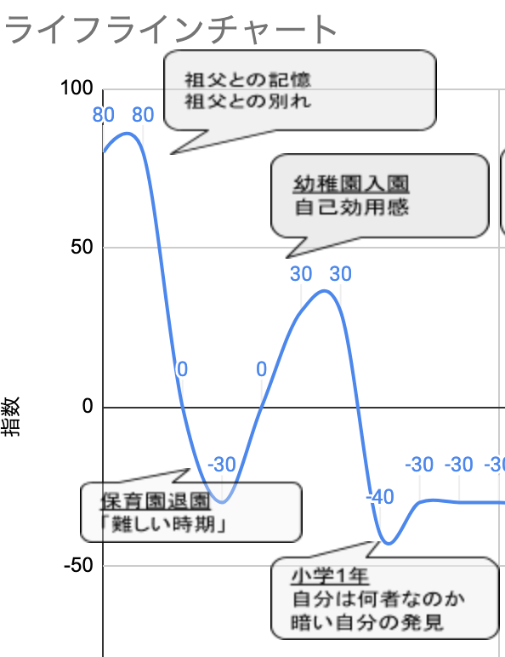
 |  |  | ★指数は、-100から100で記載します

 |  |  | ★あのとき◯◯だったから、このときの数字はもう少し低いかな、などと、
 |  |  | 相対的に数字を入れていくと、自分で作成するグラフに納得感が持てます。

 |  |  | ★グラフは「平滑化」の設定をしているので、同じ数値でもグラフの線が上下に膨らむことがあります

 | ⑤気づいたことを書いていきます
 | どのようなイベントが自分にとって影響が大きいか、も、自己理解の助けになります。

記入例
ライフラインチャート
受験不合格
受験勉強頑張る
その後若干燃え尽き
年齢 | 指数 | 出来事 | 学校歴 | 学年 | 西暦 | 年齢設定
0 | 0 |  |  |  | 2003 | 誕生年入力→ | 2003
1 | 0 |  |  |  | 2004
2 | 0 |  |  |  | 2005
サークルの幹部として頑張る
3 | 0 |  |  |  | 2006
部活にお熱
4 | 70 | 落ち着きがないと言われる | 保育/幼稚園 | 年少 | 2007
5 | 50 |  |  | 年中 | 2008
6 | 80 | 弟生まれる |  | 年長 | 2009
7 | 50 |  | 小学生 | 1 | 2010
8 | 50 |  |  | 2 | 2011
9 | 40 | クラスでもいい感じの成績 |  | 3 | 2012
10 | 50 | 学童に入る→人前でも割と話せるようになる |  | 4 | 2013
11 | -30 | 学級が荒れる |  | 5 | 2014
12 | 40 | 中学受験 |  | 6 | 2015
13 | 20 | 中学入学、周りの頭の良さに萎える | 中学生 | 1 | 2016
14 | 80 | 部活に熱中 |  | 2 | 2017
15 | 70 | クラスで人間関係の調整役みたいなことをやる |  | 3 | 2018
受験失敗
16 | 80 | 楽しいクラスで遊びに熱中 | 高校生 | 1 | 2019
17 | 90 | 高校のプログラムでアメリカにフィールドワークに行く |  | 2 | 2020
18 | -30 | 大学受験で落ちる |  | 3 | 2021
19 | 100 | 第一志望合格 | 浪人 | 1 | 2022
20 | 80 | ○○サークルに入る | 大学生 | 1 | 2023
21 | 80 | 執行代になる。みんなをまとめる立場に。 |  | 2 | 2024
22 | 0 |  |  | 3 | 2025
23 | 0 |  |  | 4 | 2026
24 | 0 |  | 大学院 | 1 | 2027
25 | 0 |  |  | 2 | 2028
26 | 0 |  |  | 3 | 2029
 |  | ↑↓年齢は削除/挿入すればグラフに反映されます。

★自分史 （記入用テンプレ）
自分史（ライフラインチャート）
あああ
あああ
あああ
あああ
年齢 | 指数 | 出来事 | 学校歴 | 学年 | 西暦 | 年齢設定
0 | 0 |  |  |  | 2003 | 誕生年入力→ | 2003
1 | 0 |  |  |  | 2004
あああ
あああ
2 | 0 |  |  |  | 2005
あああ
あああ
3 | 0 |  |  |  | 2006
あああ
あああ
4 | 0 |  | 保育/幼稚園 | 年少 | 2007
あああ
あああ
5 | 0 |  |  | 年中 | 2008
あああ
あああ
6 | 0 |  |  | 年長 | 2009
7 | 0 |  | 小学生 | 1 | 2010
あああ
あああ
8 | 0 |  |  | 2 | 2011
9 | 0 |  |  | 3 | 2012
10 | 0 |  |  | 4 | 2013
11 | 0 |  |  | 5 | 2014
12 | 0 |  |  | 6 | 2015
13 | 0 |  | 中学生 | 1 | 2016
14 | 0 |  |  | 2 | 2017
15 | 0 |  |  | 3 | 2018
あああ
あああ
あああ
あああ
16 | 0 |  | 高校生 | 1 | 2019
あああ
あああ
17 | 0 |  |  | 2 | 2020
あああ
あああ
あああ
あああ
18 | 0 |  |  | 3 | 2021
19 | 0 |  | 大学生 | 1 | 2022
20 | 0 |  |  | 2 | 2023
21 | 0 |  |  | 3 | 2024
22 | 0 |  |  | 4 | 2025
23 | 0 |  | 大学院 | 1 | 2026
24 | 0 |  |  | 2 | 2027
25 | 0 |  |  | 3 | 2028
 |  | ↑↓年齢は削除/挿入すればグラフに反映されます。

